Sheet1
电感电流绘制辅助工具

开关周期计算
频率f（kHz） | 单周期T（ms） | 1/2周期T（ms） | 1/4单周期T（ms）
1 | 1 | 0.5 | 0.25

电感续流电流计算
续流电阻R（Ω） | 电感值L（uH） | 电感初始电流I0（A） | 电感续流时间T（us） | 电感放电至T时刻的电流It（A） | τ值(us)
100 | 100 | 0.005 | 10 | 2.2699964881E-07 | 1

电感充电电流计算
充电电阻R（Ω） | 电感值L（uH） | 电感初始电流I0（A） | 充电电压Vcc（V） | 充电时间T（us） | 电感最大电流Imax（A） | 电感充电至T时刻的电流It（A） | τ值(us)
100 | 100 | 0 | 5 | 10 | 0.05 | 0.049997730004 | 1

注： 1、本工具只适用于计算“电感—电阻”的充放电回路，不适用于计算“电感—电容”回路



充电时间 | 1 | 放电时间 | 1
波形绘制
0 | 0
1 | 0.031606027941
2 | 0.043233235838
3 | 0.047510646582
4 | 0.049084218056
5 | 0.04966310265
6 | 0.049876062391
7 | 0.049954405902
8 | 0.049983226869
9 | 0.04999382951
10 | 0.049997730004
11 | 0.018393136974
12 | 0.0067664569512
13 | 0.0024892404019
14 | 0.000915740368
15 | 0.00033688205484
16 | 0.00012393198207
17 | 4.5592028309E-05
18 | 1.6772369896E-05
19 | 6.1702100645E-06
20 | 2.2698934304E-06
21 | 0.031606862989
22 | 0.043233543035
23 | 0.047510759593
24 | 0.04908425963
25 | 0.049663117944
26 | 0.049876068018
27 | 0.049954407972
28 | 0.04998322763
29 | 0.04999382979
30 | 0.049997730107
31 | 0.018393137011
32 | 0.0067664569652
33 | 0.0024892404071
34 | 0.00091574036989
35 | 0.00033688205553
36 | 0.00012393198233
37 | 4.5592028403E-05
38 | 1.6772369931E-05
39 | 6.1702100772E-06
40 | 2.2698934351E-06
41 | 0.031606862989
42 | 0.043233543035
43 | 0.047510759593
44 | 0.04908425963
45 | 0.049663117944
46 | 0.049876068018
47 | 0.049954407972
48 | 0.04998322763
49 | 0.04999382979
50 | 0.049997730107
51 | 0.018393137011
52 | 0.0067664569652
53 | 0.0024892404071
54 | 0.00091574036989
55 | 0.00033688205553
56 | 0.00012393198233
57 | 4.5592028403E-05
58 | 1.6772369931E-05
59 | 6.1702100772E-06
60 | 2.2698934351E-06
61 | 0.031606862989
62 | 0.043233543035
63 | 0.047510759593
64 | 0.04908425963
65 | 0.049663117944
66 | 0.049876068018
67 | 0.049954407972
68 | 0.04998322763
69 | 0.04999382979
70 | 0.049997730107
71 | 0.018393137011
72 | 0.0067664569652
73 | 0.0024892404071
74 | 0.00091574036989
75 | 0.00033688205553
76 | 0.00012393198233
77 | 4.5592028403E-05
78 | 1.6772369931E-05
79 | 6.1702100772E-06
80 | 2.2698934351E-06
81 | 0.031606862989
82 | 0.043233543035
83 | 0.047510759593
84 | 0.04908425963
85 | 0.049663117944
86 | 0.049876068018
87 | 0.049954407972
88 | 0.04998322763
89 | 0.04999382979
90 | 0.049997730107
91 | 0.018393137011
92 | 0.0067664569652
93 | 0.0024892404071
94 | 0.00091574036989
95 | 0.00033688205553
96 | 0.00012393198233
97 | 4.5592028403E-05
98 | 1.6772369931E-05
99 | 6.1702100772E-06
100 | 2.2698934351E-06

干货
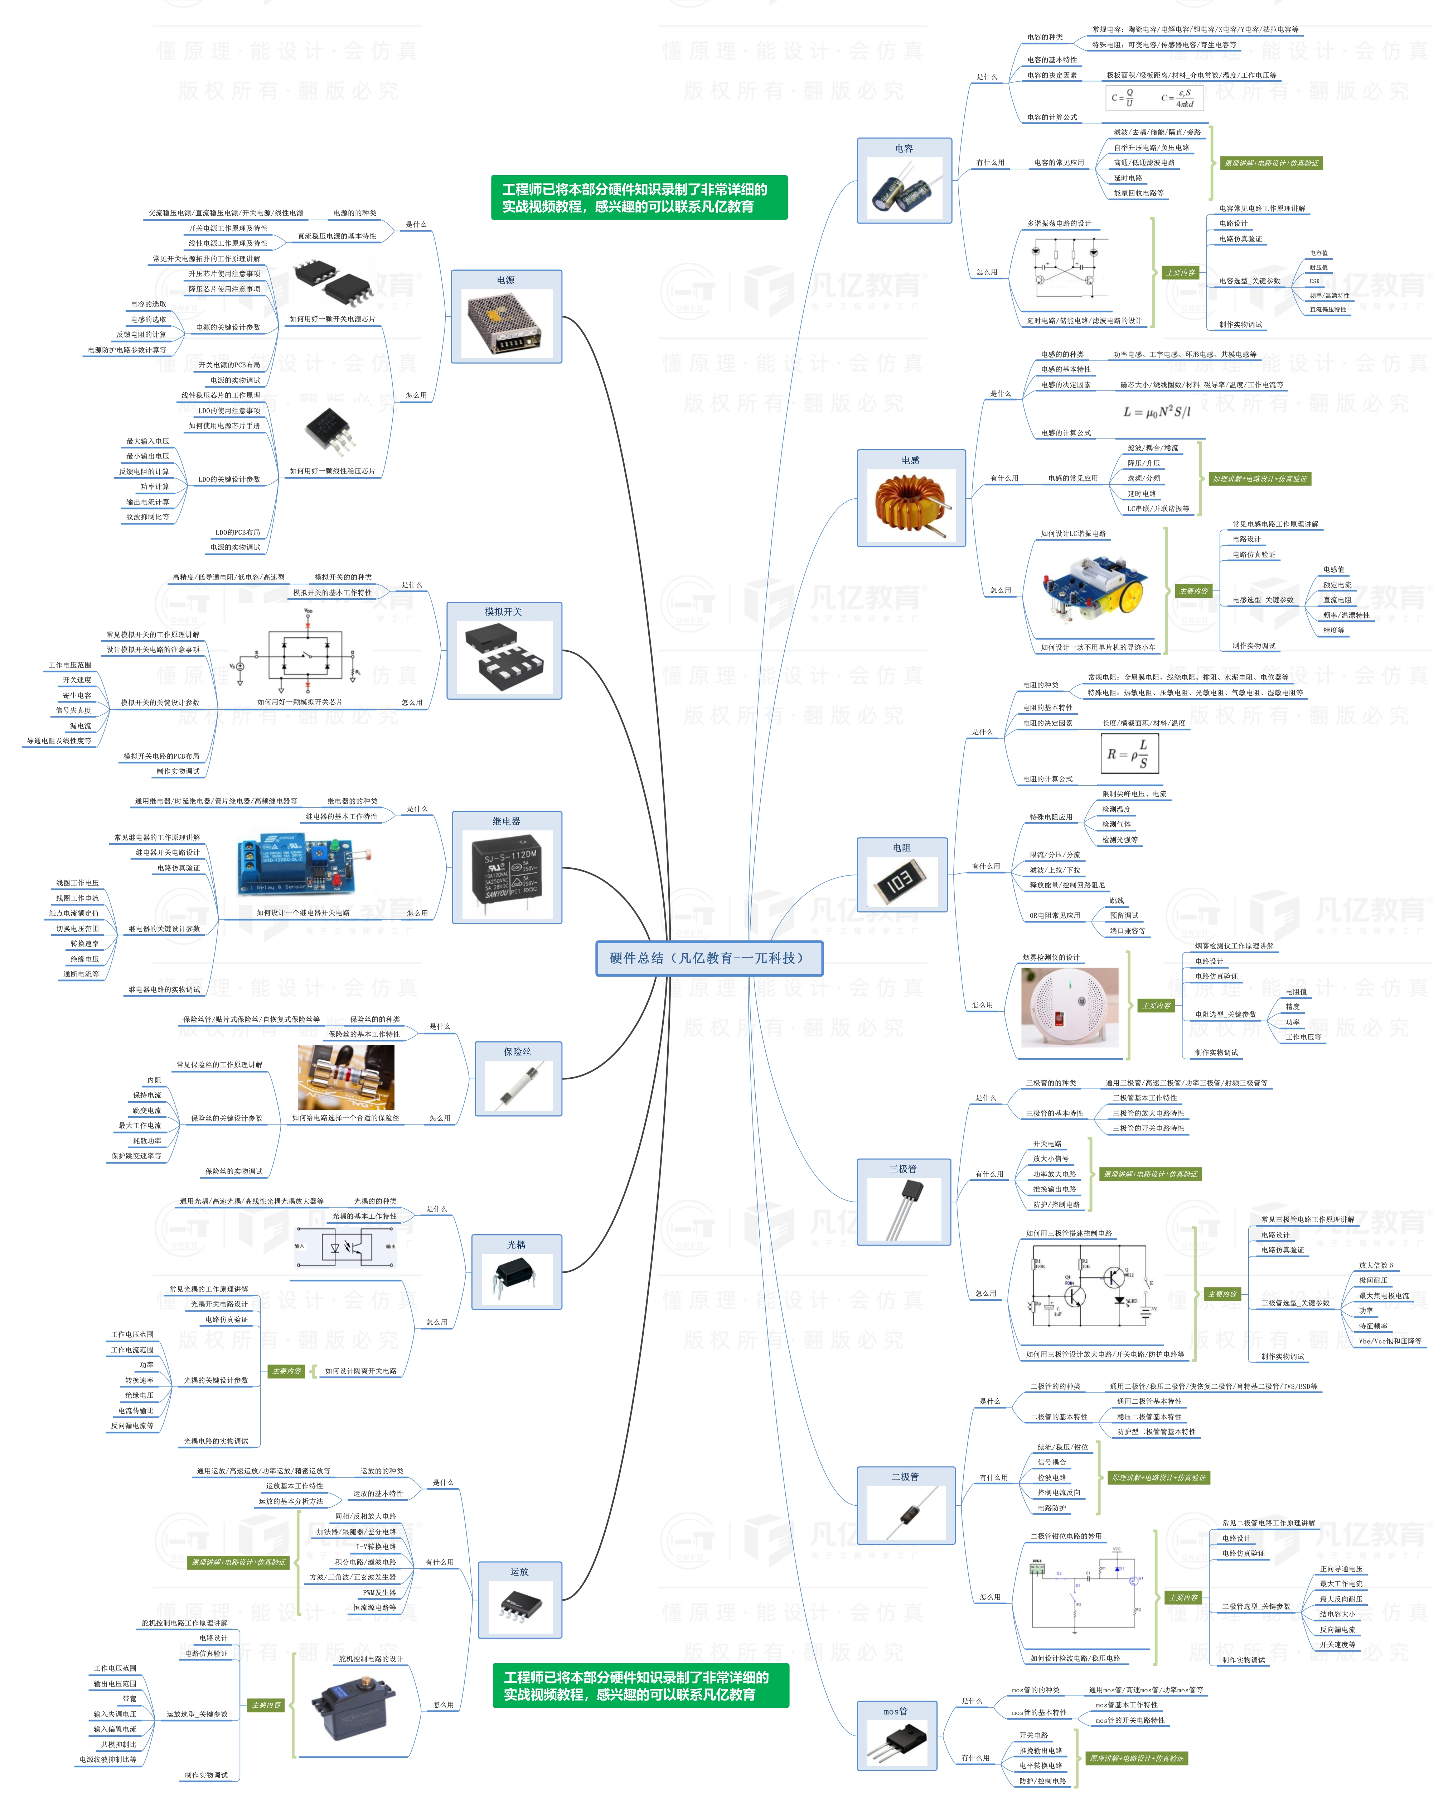


此文档由一π科技和凡亿教育鼎力打造，凡亿是国内领先的电子研发和技术培训提供商，是国家认定的高新技术企业。目前近110万电子会员，技术储备为社会持续输送7万余人高级工程师，服务了1万多中小型企业合作伙伴。 凡亿教育课程开设了硬件、PCB、仿真、电源、EMC、FPGA、电机、嵌入式、单片机、物联网、人工智能、天线射频等多门主流学科。目前，凡亿教育毕业学员九成实现涨薪，八成涨薪超20%，最高涨幅达200%，就业企业不乏航天通信、同步电子、视源股份，华为等明星企业。

联系助教 领取干货课程

